Sheet1
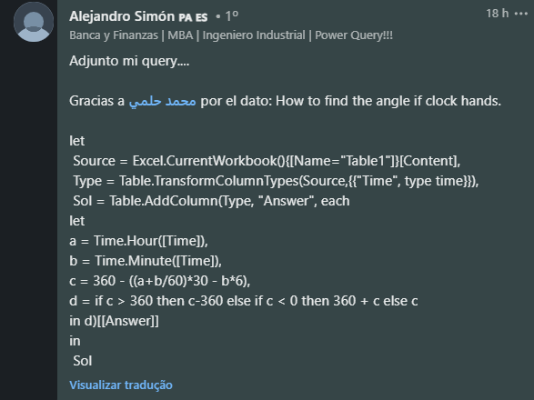
Time | Answer Expected
6:00:00 | 180
12:30:00 | 165
18:40:00 | 40
3:30:00 | 75
21:45:00 | 337.5
12:00:00 | 0
Encontre o ângulo do ponteiro das horas para o ponteiro dos minutos em um relógio no sentido horário. Ex. 06:40 - O ângulo do ponteiro das horas para o ponteiro dos minutos é de 40 no sentido horário. 06:20 - O ângulo entre o ponteiro das horas e o ponteiro dos minutos é de 290 no sentido horário. (No sentido anti-horário, o ângulo é 70, mas o ângulo necessário é no sentido horário)
11:25:00 | 167.5
12:50:00 | 275
3:15:00 | 352.5

